איור 1 - המקור, להוסיף נק ציון
גם לאחר סיום ההקלות המשיכה מגמת הירידה בשיעור שיקים ללא כיסוי.
תאריך | אכ"מ
2019 | 0.81%
15.03-23.03 | 1.19%
24.03-02.04 | 2.41%
03.04-09.04 | 1.40%
איור 1 שיעור השיקים שחזרו מסיבת אכ"מ מתוך סך השיקים שהוצגו בתקופה במהלך המשבר, 2019 עד 2020
10.04-16.04 | 1.86%
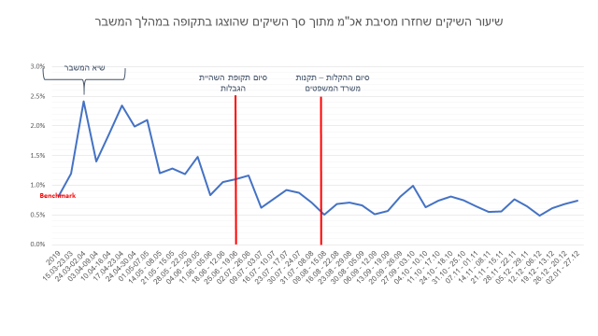
17.04-23.04 | 2.34%
24.04-30.04 | 1.99%
01.05-07.05 | 2.10%
08.05 - 14.05 | 1.21%
15.05 - 21.05 | 1.28%
22.05 - 28.05 | 1.19%
29.05 - 04.06 | 1.48%
05.06 - 11.06 | 0.83%
12.06 - 18.06 | 1.05%
19.06 - 25.06 | 1.10%
26.06 - 02.07 | 1.17%
03.07 - 09.07 | 0.62%
10.07 - 16.07 | 0.78%
17.07 - 23.07 | 0.92%
24.07 - 30.07 | 0.87%
08.08 - 31.07 | 0.71%
15.08 - 09.08 | 0.51%
22.08 - 16.08 | 0.68%
29.08 - 23.08 | 0.71%
05.09 - 30.08 | 0.66%
12.09 - 06.09 | 0.51%
19.09 - 13.09 | 0.56%
26.09 - 20.09 | 0.81%
03.10 - 27.09 | 0.99%
10.10 - 04.10 | 0.63%
17.10 - 11.10 | 0.74%
18.10 - 24.10 | 0.81%
25.10 - 31.10 | 0.75%
01.11 - 07.11 | 0.65%
08.11 - 14.11 | 0.55%
15.11 - 21.11 | 0.56%
22.11 - 28.11 | 0.76%
29.11 - 05.12 | 0.65%
06.12 - 12.12 | 0.49%
13.12 - 19.12 | 0.61%
20.12 - 26.12 | 0.68%
27.12 - 02.01 | 0.74%

איור 2 - המקור
שיעור השיקים שחזרו מחמת ביטול השיק על ידי משלם השיק הלך והתמתן לאורך הזמן,
וחזר לרמות דומות לשגרה
תאריך | חוזר מחמת ביטול
2019 | 0.23%
15.03-23.03 | 0.79%
איור 2 שיעור השיקים שחזרו מחמת ביטול מתוך סך השיקים שהוצגו בתקופה במהלך המשבר, 2019 עד 2020
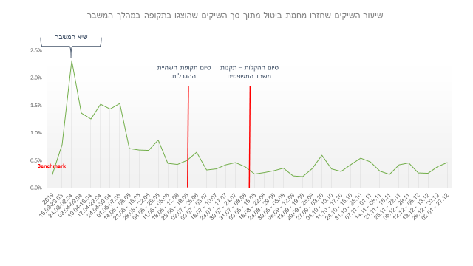
24.03-02.04 | 2.31%
03.04-09.04 | 1.36%
10.04-16.04 | 1.25%
17.04-23.04 | 1.52%
24.04-30.04 | 1.43%
01.05-07.05 | 1.53%
08.05 - 14.05 | 0.71%
15.05 - 21.05 | 0.69%
22.05 - 28.05 | 0.68%
29.05 - 04.06 | 0.87%
05.06 - 11.06 | 0.45%
12.06 - 18.06 | 0.43%
19.06 - 25.06 | 0.50%
26.06 - 02.07 | 0.65%
03.07 - 09.07 | 0.33%
10.07 - 16.07 | 0.35%
17.07 - 23.07 | 0.42%
24.07 - 30.07 | 0.46%
08.08 - 31.07 | 0.39%
15.08 - 09.08 | 0.25%
22.08 - 16.08 | 0.28%
29.08 - 23.08 | 0.31%
05.09 - 30.08 | 0.36%
12.09 - 06.09 | 0.22%
19.09 - 13.09 | 0.20%
26.09 - 20.09 | 0.36%
03.10 - 27.09 | 0.60%
10.10 - 04.10 | 0.35%
17.10 - 11.10 | 0.30%
18.10 - 24.10 | 0.43%
25.10 - 31.10 | 0.54%
01.11 - 07.11 | 0.48%
08.11 - 14.11 | 0.31%
15.11 - 21.11 | 0.25%
22.11 - 28.11 | 0.42%
29.11 - 05.12 | 0.45%
06.12 - 12.12 | 0.27%
13.12 - 19.12 | 0.27%
20.12 - 26.12 | 0.38%
27.12 - 02.01 | 0.46%

איור 3 - המקור
תאריך | מספר ביטולי שיקים
2019 | 47,517
15.03-23.03 | 126,620
מגמה דומה נצפתה גם במספר ביטולי השיקים הכללי
24.03-02.04 | 131,706
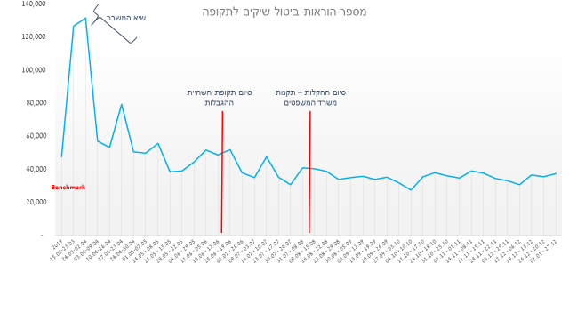
03.04-09.04 | 56,978
איור 3 מספר הוראות ביטול שיקים לתקופה, 2019 עד 2020
10.04-16.04 | 53,360
17.04-23.04 | 79,380
24.04-30.04 | 50,443
01.05-07.05 | 49,836
08.05 - 14.05 | 55,686
15.05 - 21.05 | 38,526
22.05 - 28.05 | 39,080
29.05 - 04.06 | 44,348
05.06 - 11.06 | 51,718
12.06 - 18.06 | 48,695
19.06 - 25.06 | 51,791
26.06 - 02.07 | 37,805
03.07 - 09.07 | 34,851
10.07 - 16.07 | 47,709
17.07 - 23.07 | 35,132
24.07 - 30.07 | 30,576
08.08 - 31.07 | 40,759
15.08 - 09.08 | 40,299
22.08 - 16.08 | 38,661
29.08 - 23.08 | 33,869
05.09 - 30.08 | 35,025
12.09 - 06.09 | 35,661
19.09 - 13.09 | 33,993
26.09 - 20.09 | 35,303
03.10 - 27.09 | 31,838
10.10 - 04.10 | 27,379
17.10 - 11.10 | 35,424
18.10 - 24.10 | 37,872
25.10 - 31.10 | 35,938
01.11 - 07.11 | 34,627
08.11 - 14.11 | 39,054
15.11 - 21.11 | 37,774
22.11 - 28.11 | 34,471
29.11 - 05.12 | 33,002
06.12 - 12.12 | 30,617
13.12 - 19.12 | 36,615
20.12 - 26.12 | 35,571
27.12 - 02.01 | 37,497

איור 4 - מקור ונק ציון
הציבור הפחית את השימוש בשיקים לאורך המשבר
תאריך | שקים שהוצגו
2019 | 2,505,602
15.03-23.03 | 2,447,765
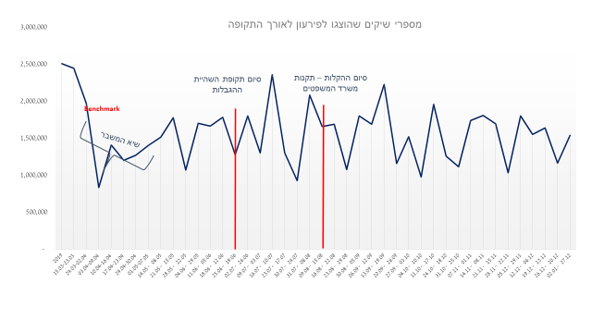
24.03-02.04 | 1,969,692
איור 4 מספרי שיקים שהוצגו לפירעון לאורך התקופה, 2019 עד 2020
03.04-09.04 | 835,910
10.04-16.04 | 1,410,844
17.04-23.04 | 1,199,728
24.04-30.04 | 1,272,102
01.05-07.05 | 1,403,450
08.05 - 14.05 | 1,513,603
15.05 - 21.05 | 1,774,360
22.05 - 28.05 | 1,070,139
29.05 - 04.06 | 1,701,196
05.06 - 11.06 | 1,667,048
12.06 - 18.06 | 1,784,783
19.06 - 25.06 | 1,278,884
26.06 - 02.07 | 1,804,113
03.07 - 09.07 | 1,304,957
10.07 - 16.07 | 2,355,106
17.07 - 23.07 | 1,299,212
24.07 - 30.07 | 927,653
08.08 - 31.07 | 2,085,177
15.08 - 09.08 | 1,659,619
22.08 - 16.08 | 1,689,749
29.08 - 23.08 | 1,078,049
05.09 - 30.08 | 1,803,014
12.09 - 06.09 | 1,687,951
19.09 - 13.09 | 2,224,185
26.09 - 20.09 | 1,160,599
03.10 - 27.09 | 1,523,404
10.10 - 04.10 | 975,678
17.10 - 11.10 | 1,954,542
18.10 - 24.10 | 1,257,682
25.10 - 31.10 | 1,116,124
01.11 - 07.11 | 1,741,537
08.11 - 14.11 | 1,808,615
15.11 - 21.11 | 1,693,508
22.11 - 28.11 | 1,033,918
29.11 - 05.12 | 1,803,400
06.12 - 12.12 | 1,551,005
13.12 - 19.12 | 1,639,094
20.12 - 26.12 | 1,166,236
27.12 - 02.01 | 1,542,105

איור 5 - מקור תאריך ונק ציון
כתוצאה מהירידה המשמעותית בהיקף ובשיעור שיקים ללא כיסוי במשק, ירד גם מספר המוגבלים "הבנקאיים" באופן משמעותי לאורך כל התקופה ועד היום
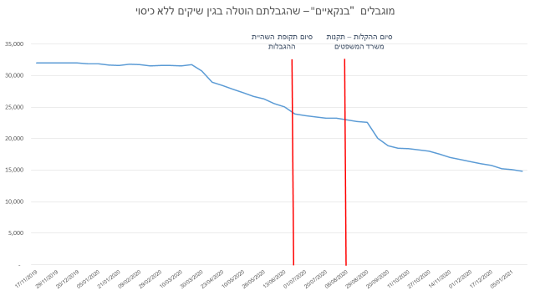
תאריך | מוגבל בנקאי
17/11/2019 | 32,028
24/11/2019 | 32,012
29/11/2019 | 32,043
איור 5 מוגבלים "בנקאיים" שהגבלתם הוטלה בגין שיקים ללא כיסוי, נובמבר 2019 עד 2020
06/12/2019 | 32,010
20/12/2019 | 32,027
28/12/2019 | 31,876
05/01/2020 | 31,878
13/01/2020 | 31,680
21/01/2020 | 31,623
31/01/2020 | 31,800
09/02/2020 | 31,734
18/02/2020 | 31,548
29/02/2020 | 31,617
09/03/2020 | 31,602
10/03/2020 | 31,520
19/03/2020 | 31,718
30/03/2020 | 30,750
13/04/2020 | 28,996
23/04/2020 | 28,408
02/05/2020 | 27,824
10/05/2020 | 27,320
18/05/2020 | 26,718
26/05/2020 | 26,301
04/06/2020 | 25,578
13/06/2020 | 25,042
23/06/2020 | 23,922
01/07/2020 | 23,631
11/07/2020 | 23,448
20/07/2020 | 23,261
28/07/2020 | 23,229
08/08/2020 | 22,982
18/08/2020 | 22,709
29/08/2020 | 22,564
08/09/2020 | 20,105
20/09/2020 | 18,856
01/10/2020 | 18,506
11/10/2020 | 18,395
21/10/2020 | 18,203
27/10/2020 | 18,022
04/11/2020 | 17,578
14/11/2020 | 17,052
23/11/2020 | 16,686
01/12/2020 | 16,363
09/12/2020 | 16,028
17/12/2020 | 15,798
29/12/2020 | 15,248
05/01/2021 | 15,085
12/01/2021 | 14,811

איור 6 - תאריך ונק ציון
תאריך | מוגבל מיוחד
17/11/2019 | 240,708
24/11/2019 | 240,043
מספר הלקוחות שהטלת ההגבלה עליהם לא נבעה באופן ישיר משימוש בשיקים גדל באופן מתון אך עקבי החל מחודש יוני 2020
29/11/2019 | 239,808
06/12/2019 | 239,378
20/12/2019 | 238,393
איור 6 מוגבלים מיוחדים שהגבלתם הוטלה על ידי רשות האכיפה או כונס הנכסים הרשמי, נובמבר 2019 עד 2020
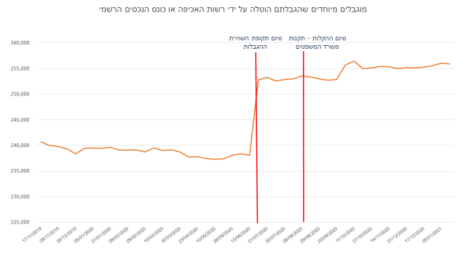
28/12/2019 | 239,421
05/01/2020 | 239,524
13/01/2020 | 239,420
21/01/2020 | 239,632
31/01/2020 | 239,099
09/02/2020 | 239,120
18/02/2020 | 239,150
29/02/2020 | 238,760
09/03/2020 | 239,502
10/03/2020 | 238,982
19/03/2020 | 239,150
30/03/2020 | 238,731
13/04/2020 | 237,771
23/04/2020 | 237,824
02/05/2020 | 237,432
10/05/2020 | 237,280
18/05/2020 | 237,404
26/05/2020 | 238,115
04/06/2020 | 238,388
13/06/2020 | 238,062
23/06/2020 | 252,763
01/07/2020 | 253,312
11/07/2020 | 252,553
20/07/2020 | 252,857
28/07/2020 | 252,988
08/08/2020 | 253,543
18/08/2020 | 253,359
29/08/2020 | 252,995
08/09/2020 | 252,723
20/09/2020 | 252,823
01/10/2020 | 255,676
11/10/2020 | 256,500
21/10/2020 | 254,983
27/10/2020 | 255,123
04/11/2020 | 255,437
14/11/2020 | 255,343
23/11/2020 | 254,959
01/12/2020 | 255,230
09/12/2020 | 255,142
17/12/2020 | 255,285
29/12/2020 | 255,560
05/01/2021 | 256,033
12/01/2021 | 255,903

